7610
견 적 서

바디텍메드 |  | 귀하
전 화 :
팩 스 :
담당자 :

아래와 같이 견적합니다.

견 적 합 계 : | ₩450,000
견 적 일 자 : | 2013-11-01 01:00:05
결 재 조 건 :

품 명 | 규 격 | 수 량 | 단 가 | 금 액 | 세 액 | 합 계 액
 |  |  |  | - | - | -
잉크젯 복합기 | HP OJ 7610 | 1 | 409,091 | 409,091 | 40,909 | 450,000

 | 프린터 / 복사 / 스캔 / 팩스
 | A3 출력의 잉크젯 복합기
 | 분당 출력속도 검정 15ppm / 컬러 8ppm
 | 4색 개별 잉크 카트리지
 | 네트웍 및 USB 지원

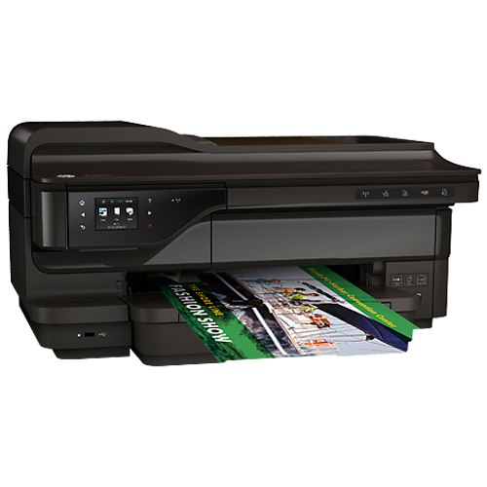

* 결제계좌 : 신한 719-04-210714 씨넷 |  |  | 합 계 | 409,091 | 40,909 | 450,000
* 견적담당 : 조규장 (010-2910-7760)
* REMARK

2920
견 적 서

강원테크노파크 |  | 귀하
전 화 :
팩 스 :
담당자 :

아래와 같이 견적합니다.

견 적 합 계 : | ₩2,970,000
견 적 일 자 : | 2013-11-01 01:00:05
결 재 조 건 :

품 명 | 규 격 | 수 량 | 단 가 | 금 액 | 세 액 | 합 계 액
 |  |  |  | - | - | -
컬러복사기 | 캐논 ir adv2920 | 1 | 2,700,000 | 2,700,000 | 270,000 | 2,970,000

 | 프린터 / 복사 / 스캔(복합기에서 PC로 전송)
 | 1200dpi 고화질 복사품질
 | 분당 검정 20매 / 컬러 20매 출력속도
 | 다양한 복사 및 문서 소트기능 (옵션)
 | 양면 인쇄 및 양면 복사, 양면 스캔 가능
 | 다양한 용지 사이즈와 두께에 대응
 | 고속 ufr ii 프린터 보드
 | 550매 카세트 + 250매 카세트 + 100매 수동카세트
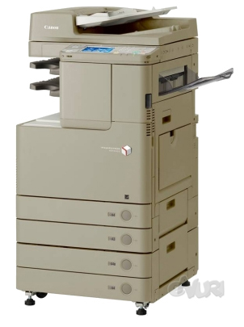
 |  |  |  |  |  |  | 222222.22222

* 결제계좌 : 신한 719-04-210714 씨넷 |  |  | 합 계 | 2,700,000 | 270,000 | 2,970,000
* 견적담당 : 조규장 (010-2910-7760)
* REMARK

6030F
견 적 서

강원테크노파크 |  | 귀하
전 화 :
팩 스 :
담당자 :

아래와 같이 견적합니다.

견 적 합 계 : | ₩5,500,000
견 적 일 자 : | 2013-11-01 01:00:05
결 재 조 건 :

품 명 | 규 격 | 수 량 | 단 가 | 금 액 | 세 액 | 합 계 액
 |  |  |  | - | - | -
컬러복사기 | HP CM6030F | 1 | 5,000,000 | 5,000,000 | 500,000 | 5,500,000

 | 프린터 / 복사 / 스캔(복합기에서 PC로 전송)
 | 1200dpi 고화질 복사품질
 | 분당 출력속도 검정 31ppm / 컬러 31ppm
 | 다양한 복사 및 문서 소트기능 (옵션)
 | 양면 인쇄 및 양면 복사, 양면 스캔 가능
 | 다양한 용지 사이즈와 두께에 대응
 | HP PCL 5 / PCL 6 / Adobe PS 기본제공
 | Super G3 팩스보드 기본제공
 | 대용량 550매 카세트 4ea + 100매 수동카세트
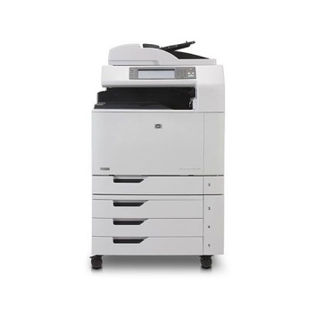

* 결제계좌 : 신한 719-04-210714 씨넷 |  |  | 합 계 | 5,000,000 | 500,000 | 5,500,000
* 견적담당 : 조규장 (010-2910-7760)
* REMARK

